상품제안서
윈디링 멀티 키링 핸디선풍기 | 상품코드: S48000

 |  |  |  |  |  |  | 02-713-8555 | www.synergygift.co.kr
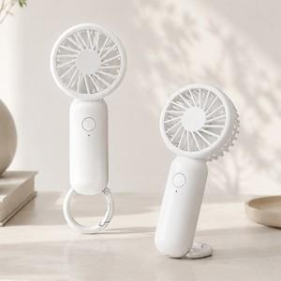

【상세/제작정보】

【인쇄/포장옵션】 | 실크, 풀칼라 / 포장불가능

【공급단가】 | 수량 | 50~ | 100~ | 300~ | 1,000~ | 3,000~
*VAT별도 | 단가 | 8,450원 | 8,250원 | 7,860원 | 7,470원 | 7,210원

【상품 URL】 | https://www.synergygift.co.kr:443/src/goods_detail.php?gdno=48000

